cateto_Pitágoras
 |  |  |  |  |  |  |  | Calculadora de cateto, conhecendo-se um cateto e a hipotenusa-Pitágoras


Preencha somente as células de f u n d o Amarelo
 |  |  |  | Unidade de medida-> |  | m
 | Hipotenusa 2=> |  | 5 | m
 |  |  |  |  |  |  |  |  |  | 4
 | Cateto conhecido=> |  | 3 | m

Cateto procurado = |  |  | 4 | m

Cálculos Realizados |  |  |  |  | Fórmula: |  | a2 = b2+c2 |  |  | onde a é hipotenusa, b e c são catetos.

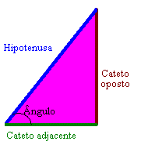
 | 5 | 2 | = | 3 | 2 | + | c | 2
 | 3 | 2 | + | c | 2 | = | 5 | 2
 |  |  |  | c | 2 | = | 5 | 2 | - | 3 | 2
 |  |  |  | c | 2 | = | 25 |  | - | 9
 |  |  |  | c | 2 | = | 16
 |  |  |  | c |  | = | 4 | m

